Sheet1
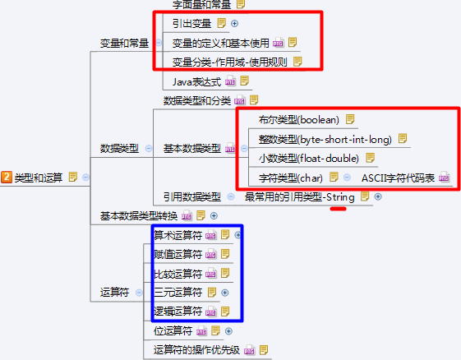
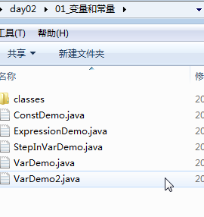
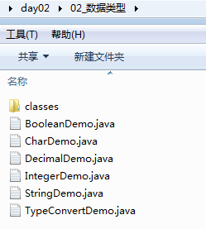
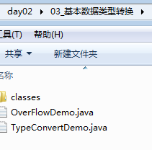
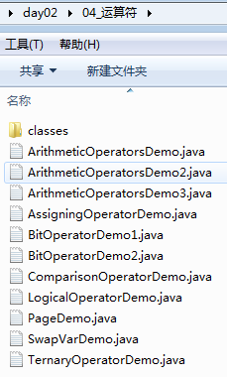
字面量和常量
常量：程序中固定不变化的值。
常量分类:
字面值常量: 比如：整数常量1，2，3，小数常量3.14，布尔常量false，true等。.
字面量,就表示直接给出的一个值(可以是整数,小数,true,false等等),直接量.
定义的final变量: 后讲.

 | 引出变量
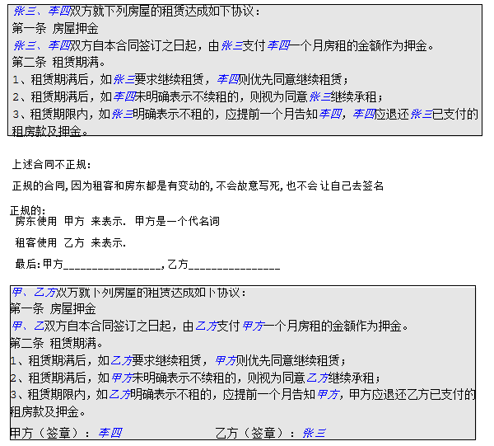

变量的定义和基本使用
变量的定义:表示存储空间，可用来存放某一类型的常量，没有固定值，并可以重复使用，也可以用来存储某种类型的未知数据。
好比饭店雅间的名字.
变量的特点：
① 占据着内存中的某一块存储区域；
② 该区域有自己的名称（变量名）和类型（数据类型）；
③ 可以被重复使用;
④ 该区域的数据可以在同一类型范围内不断变化；
变量的定义：
先定义变量,再赋值:
数据类型 变量名;
变量名 = 值;
或在声明时同时赋值:
数据类型 变量名 = 初始化值；
注：格式是固定的，记住格式，以不变应万变。
不推荐:同时定义多个变量.
解决两个操作数求和，差，积，商的问题：
-----------------------------------------------------------
文化.诗意
听涛宇，观潮榭，踏浪亭，临波苑
步云轩，紫云斋，青云阙，祥云殿
兰雅阁，竹韵馆，荷香居，柳碧园
吉祥宫，鸿运坊，聚龙堂，如意厅



变量分类-作用域-使用规则:
变量的分类:
随着变量定义在类中的位置不同，故把变量分成两大类：
成员变量：直接定义在类里的变量，又称为全局变量或字段。
局部变量：变量除了成员变量之外，其他就是局部变量。根据定义的位置不同有3种表现形式：方法形参，方法内变量，代码块变量。
变量作用域:
指变量的存在范围，只有在这个范围内，程序代码才能访问它。当一个变量被定义时,它的作用域就确定了:
作用域是定义开始到定义所在的花括号结束;
变量使用规则:
1．变量必须先声明，并且初始化后才能使用；
2．声明变量必须有数据类型
3．同一作用域内变量名不能重复定义

使用局部变量:
先声明,再初始化,最后使用.
可以重复使用.

 |  |  |  |  |  | Java表达式
表达式(expression):是由数字、运算符、数字分组符号（括号）、常量、变量等以能求得结果的有意义排列的组合。
用运算符号连接的变量/常量可称为表达式。那么也就是说表达式是由常量、变量、运算符、括号组成能求得值的有意义结果的语句。
如：
a + b
3.14 + a
(x + y) * z + 100
表达式中操作数进行运算得到的最终结果就是表达式的结果。。
表达式的运算顺序（大多和数学一样，参照后面的运算符操作优先级）：
------------------------------------------------

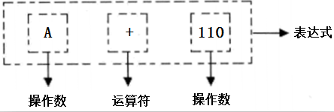

 |  |  |  |  | 数据类型和分类
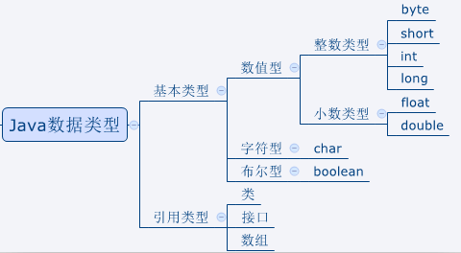
在Java中数据类型整体上分成两大类:
1):基本数据类型/原生数据类型,共8个:
1>:数值型:
整数类型:byte,short,int,long,
不同的整数类型在内存占用的内存空间大小是不一样的.
小数类型:float,double.
2>:字符型:char,什么是字符,字母/符号.
3>:布尔型:boolean,表示对与错.true,false.
2):引用数据类型/对象数据类型:
类/接口/数组

 |  |  | 数据类型

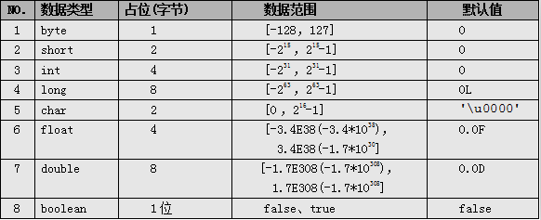

boolean类型：通常用于逻辑运算和程序流程控制(条件选择/循环)。
该类型的值只能是true 或 false，表示真或假。
不可以使用0或非0的整数来代替false和true，区分于C语言。
（其实在JVM中对boolean的处理也是用0表示false，非0表示true的。）
false和true是boolean的常量。

整数类型(byte-short-int-long):
byte、short、int、long类型：
整型常量的四种表示形式：
① 二进制整数：0B或0b开头（Java7的新特性），如：int a = 0B110;
② 八进制整数：要求以0开头，如 int a = 012;
③ 十进制整数：如：int a = 17;
④ 十六进制整数：要求0X或0x开头，如int a = 0x12;
Java语言的整型常量默认是int型，声明long型变量后加上‘l’或‘L，因小写的l容易和数字1相混淆，建议使用大写L。
默认情况下,一个整型的字面量默认是int类型.

byte,short,int,long唯一的不同就是存储空间的容量大小不一样.
根据具体需要存储的数据去选择合适的数据类型,
一般的,使用int即可.

小数类型(float-double):
float、double类型：
表示小数类型又称为浮点类型，其中float表示单精度类型，double表示双精度类型，但是二者都不能表示精确的小数。
Java的浮点类型常量有两种表现形式：
✓十进制形式： 例如：3.14 ，168.0， .618
✓科学计数法形式： 例如：3.14e2， 3.14E2， 1000E-2
科学计数法表达式返回的结果是double类型。
默认情况下,一个浮点类型的字面量默认是double类型.若要声明一个常量为float型，则需在常量后加上f 或 F，double常量后面的D或d可省略。
注意：Java里只有浮点型的变量才可以接受科学计算式结果：
因为float和double都不能精确的表示小数，那么在精度要求高的系统比如银行系统里，那怎么表示精确的小数呢？后面我们会讲BigDecimal类型，它表示任意精度的数据。

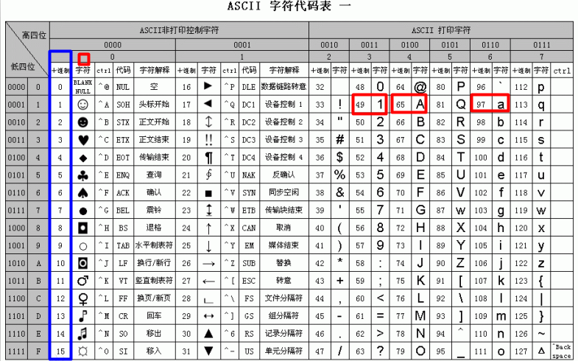

字符类型(char):字符,字母和符号.
char类型：表示16位的无符号整数或者Unicode字符，Java对字符采用Unicode字符编码。
Unicode收集了世界上所有语言文字中的符号，是一种跨平台的编码方式，Java的字符占两个字节，可以表示一个汉字。
什么是编码？
计算机只能表示0和1两个数，于是人们做规定使用一个数字去表示一个特定的字符，比如a使用97表示。
char前256个字符和ASCII（美国信息交互标准编码）码中的字符重复。
-----------------------------------------------------------------------------------------------
char常量有3种表示形式：
① 直接使用单个字符来指定字符常量，格式如'◆'、'A'，'7'；
② 直接作为十进制整数数值使用，但是数据范围在[0，65535]，格式如97，但是打印出来的值依然是ASCII码表对于的符号,如97打印出来是字符a。
③ 和2一样，只不过表示的是16进制的数值，格式如'\uX'，X表示16进制整数；如：97的16进制是61。那么表示为‘\u0061’打印出来也是a。
所以有人说char本质上也是整型，也是有道理的。
char前256个字符和ASCII（美国信息交互标准编码）码中的字符重复，可查表。

 |  |  |  |  | 最常用的引用类型-String
除了8种基本数据类型，其他所有类型都是引用数据类型，包括类、接口、数组。引用数据类型默认初始值都是null。
String是一个类，表示字符串（后面详讲），所谓字符串，就是一串字符，也就是N个字符连接在一起（N可以表示0或多个），好比羊肉串。
字符串都得使用 "" 括起来的，连接字符串使用 “+”符号。
-------------------------------------
字符串拼接:字符串和任意数据类型相连接,结果都是字符串类型.
转义符号练习: 输出: "你好世界"
System.out.println(8 + 7 + "Hello");//结果是
System.out.println("Hello" + 7 + 8);//结果是
System.out.println(7 + "Hello" + 8);//结果是
String str = 17 + "ABC";//组成一个新的字符串
System.out.println(str);
String str2 = (String)17 + "ABC";//编译错误: 不可转换的类型

 |  |  |  |  |  |  | 数据过大和溢出
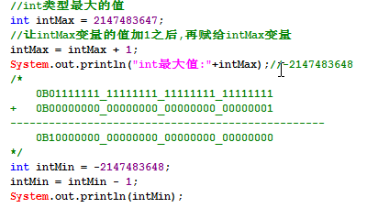
当要表示的数据超出数据类型的临界范围时，称为溢出。溢出情况发生时程序并没有做数据范围检查处理，此时会出现数据紊乱情况。
int最大值
int intMax = 2147483647;
分析数据发生紊乱的原因.

 |  |  |  |  |  |  |  | 基本数据类型转换
在8大基本数据类型中,boolean不属于数值类型,不参与转换.
---------------------------------------------------------------------------------------
转换规则其实就是各自数据类型的空间大小.看图
把不同的数据类型看出是不同容量的容器.
byte是1个字节,最多只能装1斤水.
short是2个字节,最多只能装2斤水.
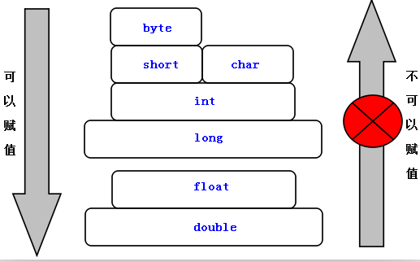

自动类型转换，也称为“隐式类型转换:
当把小数据范围类型的数值或变量赋给另一个大数据范围类型变量，系统可以完成自动类型转型。这好比把装一斤水容器里的水倒进可以装两斤水的容器里一样。
再次强调:boolean 类型是不可以转换为其他数据类型。

一般的,byte,short,char不参与转换操作.
我们直接把byte,short,char直接付给int类型.

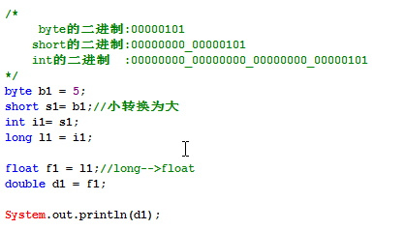

强制类型转换，也称为“显示类型转换”:
当把大范围类型的数值或变量赋给另一个小范围类型变量时，此时系统不能自动完成转换，需要加上强制转换符，但这样的操作可能造成数据精度的降低或溢出，所以使用时要格外注意。
这就好比把装两斤水容器里的水倒在可以装一斤水的容器里，是可能造成水溢出的。
若要坚持把4斤苹果塞进一个装3斤的袋子里，我们要怎么办？动用暴力。
强制类型转换，可能造成溢出和精度损失。
问题:
为什么byte c = 5这是符合强转类型转换条件的，可为什么没转呢？

 |  |  |  |  | 表达式类型的自动提升
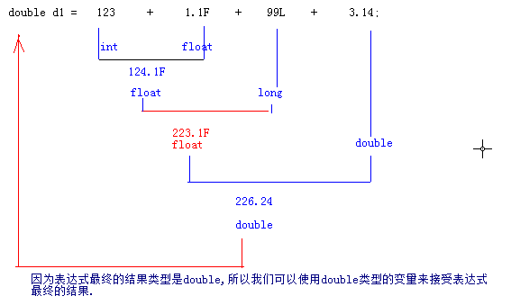
当一个算术表达式中包含多个基本数据类型(boolean除外)的值时，整个算术表达式的数据类型将在数据运算时出现类型自动提升，其规则是：
✓所有的byte、short、char类型被自动提升到int类型；
整个表达式的最终结果类型被提升到表达式中类型最高的类型；
----------------------------------------------------------
double d1 = 123 + 1.1F + 99L + 3.14;
System.out.println('a' + 1);//98
byte b = 22;
b = b + 11;//编译出错，此时结果类型应该是int
----------------------------------------------------------
判断以下表达式的结果类型:
short s = 10;
byte a = 2;
int i = 5;
float f = 10.0F;
double d = 35.0;
(s / a) -(f / s) - (d + i)

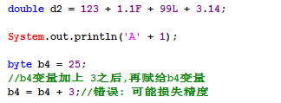

String和任意数据使用 + 连接起来,结果都是String(字符串).

 |  |  |  |  |  |  | 算术运算符
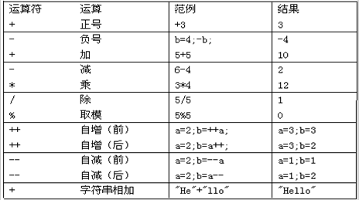
Arithmetic operators
用来处理四则运算的符号
----------------------------------------------------------------
加号：在操作数值、字符、字符串时其结果是不同的，当两个字符相加得到的是ASCII码表值，
当两个字符串相加时表示将两个字符串连接在一起，从而组成新的字符串。
除号：整数在使用除号操作时，得到的结果仍为整数（小数部分忽略），当整数除以0的时候，会引发算术异常。
正无穷大(Infinity):当一个正浮点类型数除以0时,或者正整数除以0.0时;
负无穷大(-Infinity):当一个负浮点类型数除以0时,或者负整数除以0.0时;
NaN(Not a Number):当0.0除以0.0时;
取模(求余数)：模数的符号忽略不计，结果的正负取决于被模数.
注意：无穷大和NaN都属于double浮点类型,但是所有正无穷大都是相等的,所有负无穷大也是相等的,NaN永远不相等,也不等于自己.

++和--详解: 都只能操作变量,不能操作常量.
++: 表示当前操作变量自己累加1.
--: 表示当前操作变量自己减去1.
--------------------------------------------------------------------
自增：++，递增操作符，使变量值增加1，有前置和后置之分，只能操作变量。
自减： -- ，递减操作符，使变量值减去1，有前置和后置之分，只能操作变量。
自增和自减具体操作是一样的，仅仅是一个是加1，一个是减1而已，现在单讲++：
代码 result ++和 ++result，都将使result变量的值加1。
唯一的区别是：
前置（++result）: 表示对result加1之后的结果进行运算，
后置（result++）: 表示对result变量加1之前的值（原始值）进行运算。
如果仅仅执行简单的递增操作（只写result++或++result），那么选用任意一个都可以。

面试题分析:

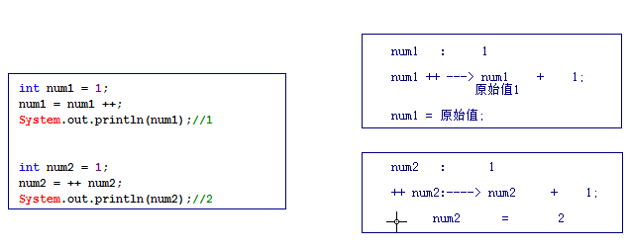
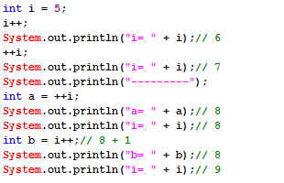

 |  |  |  |  | 赋值运算符

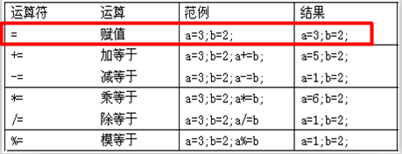

assigning operator
专门为变量指定值或重新指定值
-------------------------------------------------------------
注意Java支持同时给多个变量赋值，好比支持同时声明多个变量一样，但因影响代码可读性，故也不推荐。
加等于：x += 5; 相当于 x = x + 5，但还包括隐式类型转换。
public class Hello{
public static void main(String[] args){
int a, b, c; //不推荐
a = b = c = 5; //不推荐
short s = 5;
//s = s + 3;//编译出错，需要强转 s = (short)(s + 3);
s += 3;//编译OK，隐式类型转换
}
}
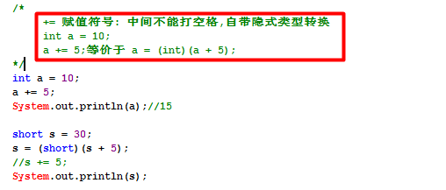

 |  |  |  |  | 比较运算符
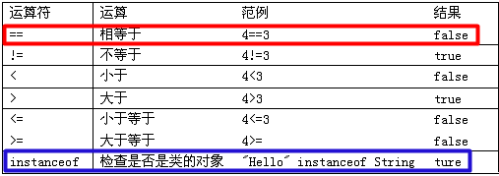

comparison operator
用于比较两个变量或常量之间的关系，比较运算符的结果是boolean类型,其操作格式为:
boolean result = 表达式A 比较运算符 表达式B;
--------------------------------------------------------------------
==：等于，若比较的是两个操作数都是数值类型，即使他们的类型不同，只要值相同就返回true。
当然==也可以比较引用数据类型，留到后面讲。
instanceof：在讲面向对象的时候，再细讲。

 |  |  |  | 三元运算符
ternary operator
现在给一个小数，需要求出其四舍五入之后的结果，怎么完成该功能？
思路：取得整数部分，再取得小数部分，再判断小数部分和0.5的大小关系，若大于等于，结果就是整数部分加1，否则就是整数部分。
三元运算符，表示有三个元素参与的表达式，所以又称为三目运算符，其语义表示if-else.
语法格式：X ? Y ：Z， 其
中x为boolean类型表达式，先计算X的值，若X结果为true则整个三目运算表达式的结果是Y，否则就是Z。三目运算符结果的类型由Y和Z决定。
练习:
1):两个数求最大值/最小值;
2):判断一个数的是奇数还是偶数.
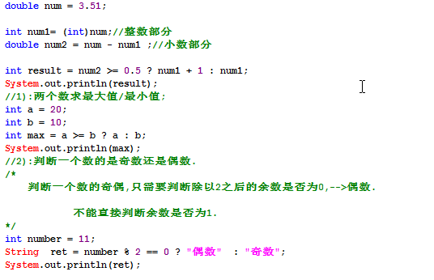

 |  | 三元运算符在分页业务逻辑中使用

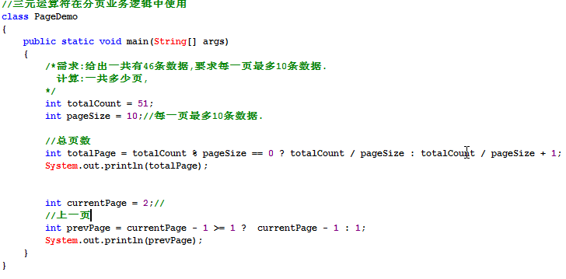

 |  |  |  | 逻辑运算符
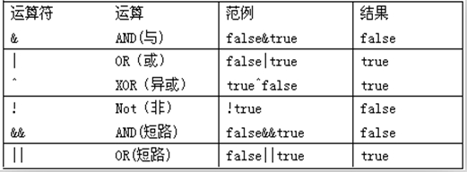

logical operator
分析下列语句什么意思：
张三与李四周末要值班：二者都来值班才是我期待的结果。
张三或李四周末要值班：二者只要有一个值班就是我期待的结果。
用于操作两个boolean类型的变量或常量，结果类型也是boolean。
语法格式为:boolean result = 表达式A 逻辑运算符 表达式B;
---------------------------------------------------------------------------
&：表示并且，当操作数A和B都为true结果才为true，否则结果result 是false。
&&：和&结果相同，具有短路效果，如果左边操作数A是false，result 一定为false，且不运行B的运算。
|：表示或者，A和B都为false结果result为false，只要有A或B是true，结果就是true。
||：和|结果相同，具有短路效果，如果左边操作数A是true，result一定为true，且不运行B的运算。
^：判断A和B是否不同，不同则为true，相同则为false。
!：取反，!true结果是false，!fasle结果是true。

 |  |  |  | 位运算符
boolean的true和false,在底层使用一位的1和0来表示.
true: 1
false:0
bit operator
若要交换两个变量的值，如int a = 3，int b = 5，交换后a 等于5，b等于3，我们可以定义第三方的变量来完成。现在要求使用最快的方式完成，怎么做？
位操作是程序设计中对位模式按位或二进制数的一元和二元操作。

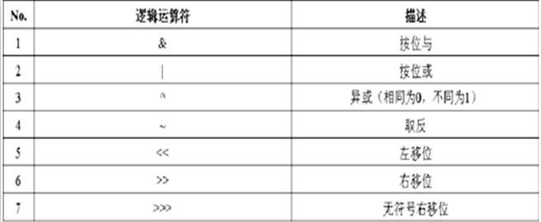

遵循规则：
&：参与运算的两个数，若相应位数的值都为1，则该位结果值是1，否则是0。
|：参与运算的两个数相应位中只要有一个1，结果就是1。
^：参与运算的两个数相应位相同则结果为0，否则为1。
~ ：表示把每个二进制位的“1”换成“0”，把“0”换成“1”。

<<：将操作数的二进制码整体左移指定位数，左移之后的空使用“0”来补充。
>>：将操作数的二进制码整体右移指定位数，右移之后的空使用“符号位”来补充：
若是正数使用“0”补充；
若是负数使用“1”补充；（操作负数：取反，求补，操作，取反，求补）
>>>：将操作数的二进制码整体右移指定位数，右移之后的空位使用“0”来补充。

交换两个变量值练习

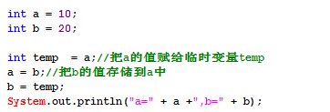

 |  |  |  |  |  | 运算符的操作优先级
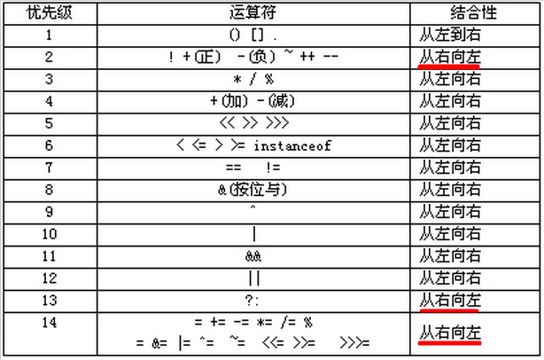
Operation priority
以前学运算符的时候，老师都会教我们运算操作的优先级，比如“先乘除后加减”等，在Java里我们学了这么多的运算符，那到底先执行哪个运算符呢，
一起来看下Java运算符的优先级吧。

 |  |  |  | 今日小结

